金額計算シート
■使い方
☆レコード金額試算ツール
・設定数の列に、SPIRAL ver.2のDBに設定している情報を入力してください。
☆ファイルストレージ試算ツール
・「ファイルサイズ」の列に１ファイル当たり、ファイル型フィールドで許容するファイルサイズを1〜100の数値で
入力してください。 ・「１レコードあたりのファイル数」の列には１レコードあたり、そのファイルを何個登録をするか
数値を入力してください。

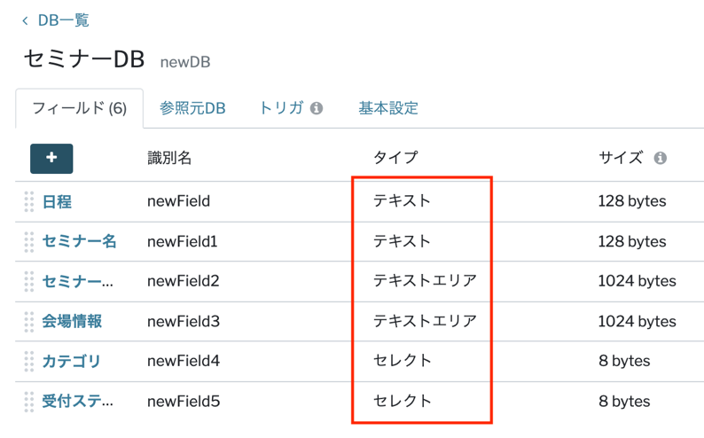
レコード金額試算ツール
フィールド名 |  | 容量 | 設定数 | 小計容量
テキスト | フィールド | 128 bytes |  | 0 | bytes
テキストエリア | フィールド | 1024 bytes |  | 0 | bytes
メールアドレス | フィールド | 256 bytes |  | 0 | bytes
セレクト | フィールド | 8 bytes |  | 0 | bytes
マルチセレクト | フィールド | 125 bytes |  | 0 | bytes
整数 | フィールド | 8 bytes |  | 0 | bytes
数値 | フィールド | 8 bytes |  | 0 | bytes
電話番号 | フィールド | 19 bytes |  | 0 | bytes
日時 | フィールド | 8 bytes |  | 0 | bytes
日付 | フィールド | 4 bytes |  | 0 | bytes
月日 | フィールド | 4 bytes |  | 0 | bytes
時刻 | フィールド | 8 bytes |  | 0 | bytes
パスワード | フィールド | 128bytes |  | 0 | bytes
参照 | フィールド | 8bytes |  | 0 | bytes
ユーザー | フィールド | 320bytes |  | 0 | bytes
１レコードあたりのストレージ |  | 合計（kib） | 0 | 0 | Kib

スタンダードプラン |  | レコード容量 |  | 100 | Mib
月額費用 | ¥50,000 | 想定レコード数 |  |  | rec

 | 必要 | レコード数 |  |  | rec
 | 想定 | レコードストレージ |  | 0.000 | Mib
 |  | 追加月額費用 |  | ¥0
 |  | 合計月額費用 |  | ¥50,000

ファイルストレージ試算ツール
 |  | ファイルサイズ | １レコードあたりのファイル数 |  |  | 小計
1ファイルあたりのファイルサイズ (100Mibまで） |  |  |  |  |  | 0 | Mib

初期提供ストレージ | 10 | Gib
想定ファイル数 |  | 個
想定レコード数 |  | rec

必要レコード数 |  | rec
想定ファイルストレージ | 0 | Gib
超過ファイルストレージ | 0 | Gib
追加月額費用 | ¥0

